상품제안서
가로수첩형밴드(인쇄밴드) | 상품코드: F18036

 |  |  |  |  |  |  | 02-412-0044 | www.easy1.co.kr
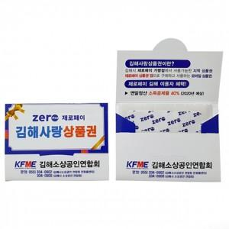 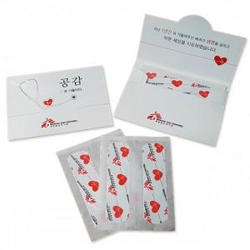

【상세/제작정보】 | <p>​<span id="husky_bookmark_end_1612748531012"></span>&nbsp;</p>

【인쇄/포장옵션】 | 풀칼라 / 포장불가능

【공급단가】 | 수량 | 2,000~ | 3,000~ | 5,000~ | 10,000~ | 20,000~
*VAT별도 | 단가 | 670원 | 650원 | 620원 | 600원 | 580원

【상품 URL】 | https://dev.easy1.co.kr:443/src/goods_detail.php?gdno=18036

